상품제안서
모던오피스 화이트 대나무 칸막이 데스크탑 수납함 오거나이저 CCH030 | 상품코드: F31325

 |  |  |  |  |  |  | 02-412-0044 | www.easy1.co.kr
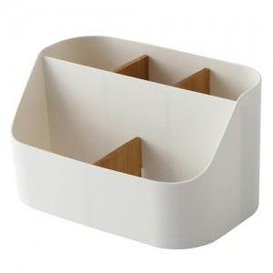

【상세/제작정보】 | <p><span style="background-color: rgb(255, 255, 255); color: rgb(51, 51, 51); font-family: &quot;Nanum Gothic&quot;, sans-serif; font-size: 18pt;">1박스당&nbsp;택배비&nbsp;:&nbsp;5,000원 /48개</span>​</p>

【인쇄/포장옵션】 | 실크 / 포장지포장

【공급단가】 | 수량 | 300~ | 500~ | 1,000~ | 3,000~ | 5,000~
*VAT별도 | 단가 | 3,750원 | 3,690원 | 3,600원 | 3,510원 | 3,450원

【상품 URL】 | https://dev.easy1.co.kr:443/src/goods_detail.php?gdno=31325

